260108
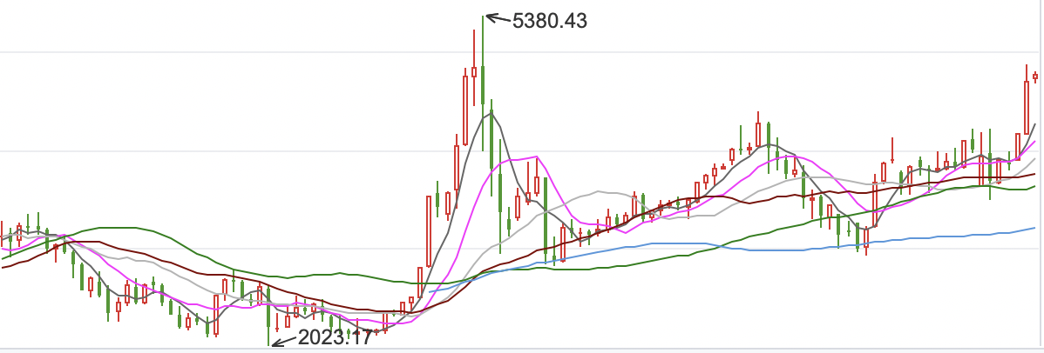
 | 2011-01-01 | 2012-01-01 | 2013-01-01 | 2014-01-01 | 2015-01-01 | 2016-01-01 | 2017-01-01 | 2018-01-01 | 2019-01-01 | 2020-01-01 | 2020-08-06
2010-01-01 | 6.96 | -26.63 | -22.79 | -4.23 | -0.66 | 28.66 | 16.06 | 75.12 | 41.01 | 130.6 | 219.7
2011-01-01 |  | -25.41 | -17.92 | 0.68 | 3.57 | 32.39 | 18.55 | 77.57 | 41.97 | 130.72 | 218.58
2012-01-01 |  |  | -5.6 | 9.12 | 9.68 | 37.05 | 21.35 | 79.93 | 42.56 | 129.89 | 215.91
2013-01-01 |  |  |  | 4.88 | 6.84 | 31.44 | 16.33 | 71.71 | 35.23 | 116.85 | 196.8
2014-01-01 |  |  |  |  | 6.98 | 25.98 | 11.48 | 63.51 | 27.77 | 103.48 | 177.16
2015-01-01 |  |  |  |  |  | 9.21 | 1.63 | 49.67 | 16.47 | 84.61 | 150.39
 | 2010-01-01 | 2011-01-01 | 2012-01-01 | 2013-01-01 | 2014-01-01 | 2015-01-01 | 2016-01-01 | 2017-01-01 | 2018-01-01 | 2019-01-01 | 2020-01-01
2011-01-01 | 6.96
2012-01-01 | -26.63 | -25.41
2013-01-01 | -22.79 | -17.92 | -5.6
2014-01-01 | -4.23 | 0.68 | 9.12 | 4.88
2015-01-01 | -0.66 | 3.57 | 9.68 | 6.84 | 6.98
2016-01-01 | 28.66 | 32.39 | 37.05 | 31.44 | 25.98 | 9.21
2017-01-01 | 16.06 | 18.55 | 21.35 | 16.33 | 11.48 | 1.63 | 2.87
2018-01-01 | 75.12 | 77.57 | 79.93 | 71.71 | 63.51 | 49.67 | 46.07 | 31.37
2019-01-01 | 41.01 | 41.97 | 42.56 | 35.23 | 27.77 | 16.47 | 11.17 | -1.07 | -12.97
2020-01-01 | 130.6 | 130.72 | 129.89 | 116.85 | 103.48 | 84.61 | 73.79 | 53.86 | 35.37 | 20.9
2020-08-06 | 219.7 | 218.58 | 215.91 | 196.8 | 177.16 | 150.39 | 133.73 | 105.77 | 79.88 | 58.37 | 34.79
2016-01-01 |  |  |  |  |  |  | 2.87 | 46.07 | 11.17 | 73.79 | 133.73
2017-01-01 |  |  |  |  |  |  |  | 31.37 | -1.07 | 53.86 | 105.77
2018-01-01 |  |  |  |  |  |  |  |  | -12.97 | 35.37 | 79.88
2019-01-01 |  |  |  |  |  |  |  |  |  | 20.9 | 58.37
2020-01-01 |  |  |  |  |  |  |  |  |  |  | 34.79

